Dashboard
DASHBOARD DE VENDAS REGIONAIS - JANEIRO - 2020

 | Região | Vendas | % Cancel. | Avaliação
1 | Sudeste | R$87,003 | 4.11% | 2.83
2 | Nordeste | R$67,652 | 4.72% | 3.09
3 | Centro-Oeste | R$57,652 | 1.04% | 3.38
4 | Sul | R$46,196 | 7.23% | 3.24
5 | Norte | R$40,741 | 2.70% | 2.94

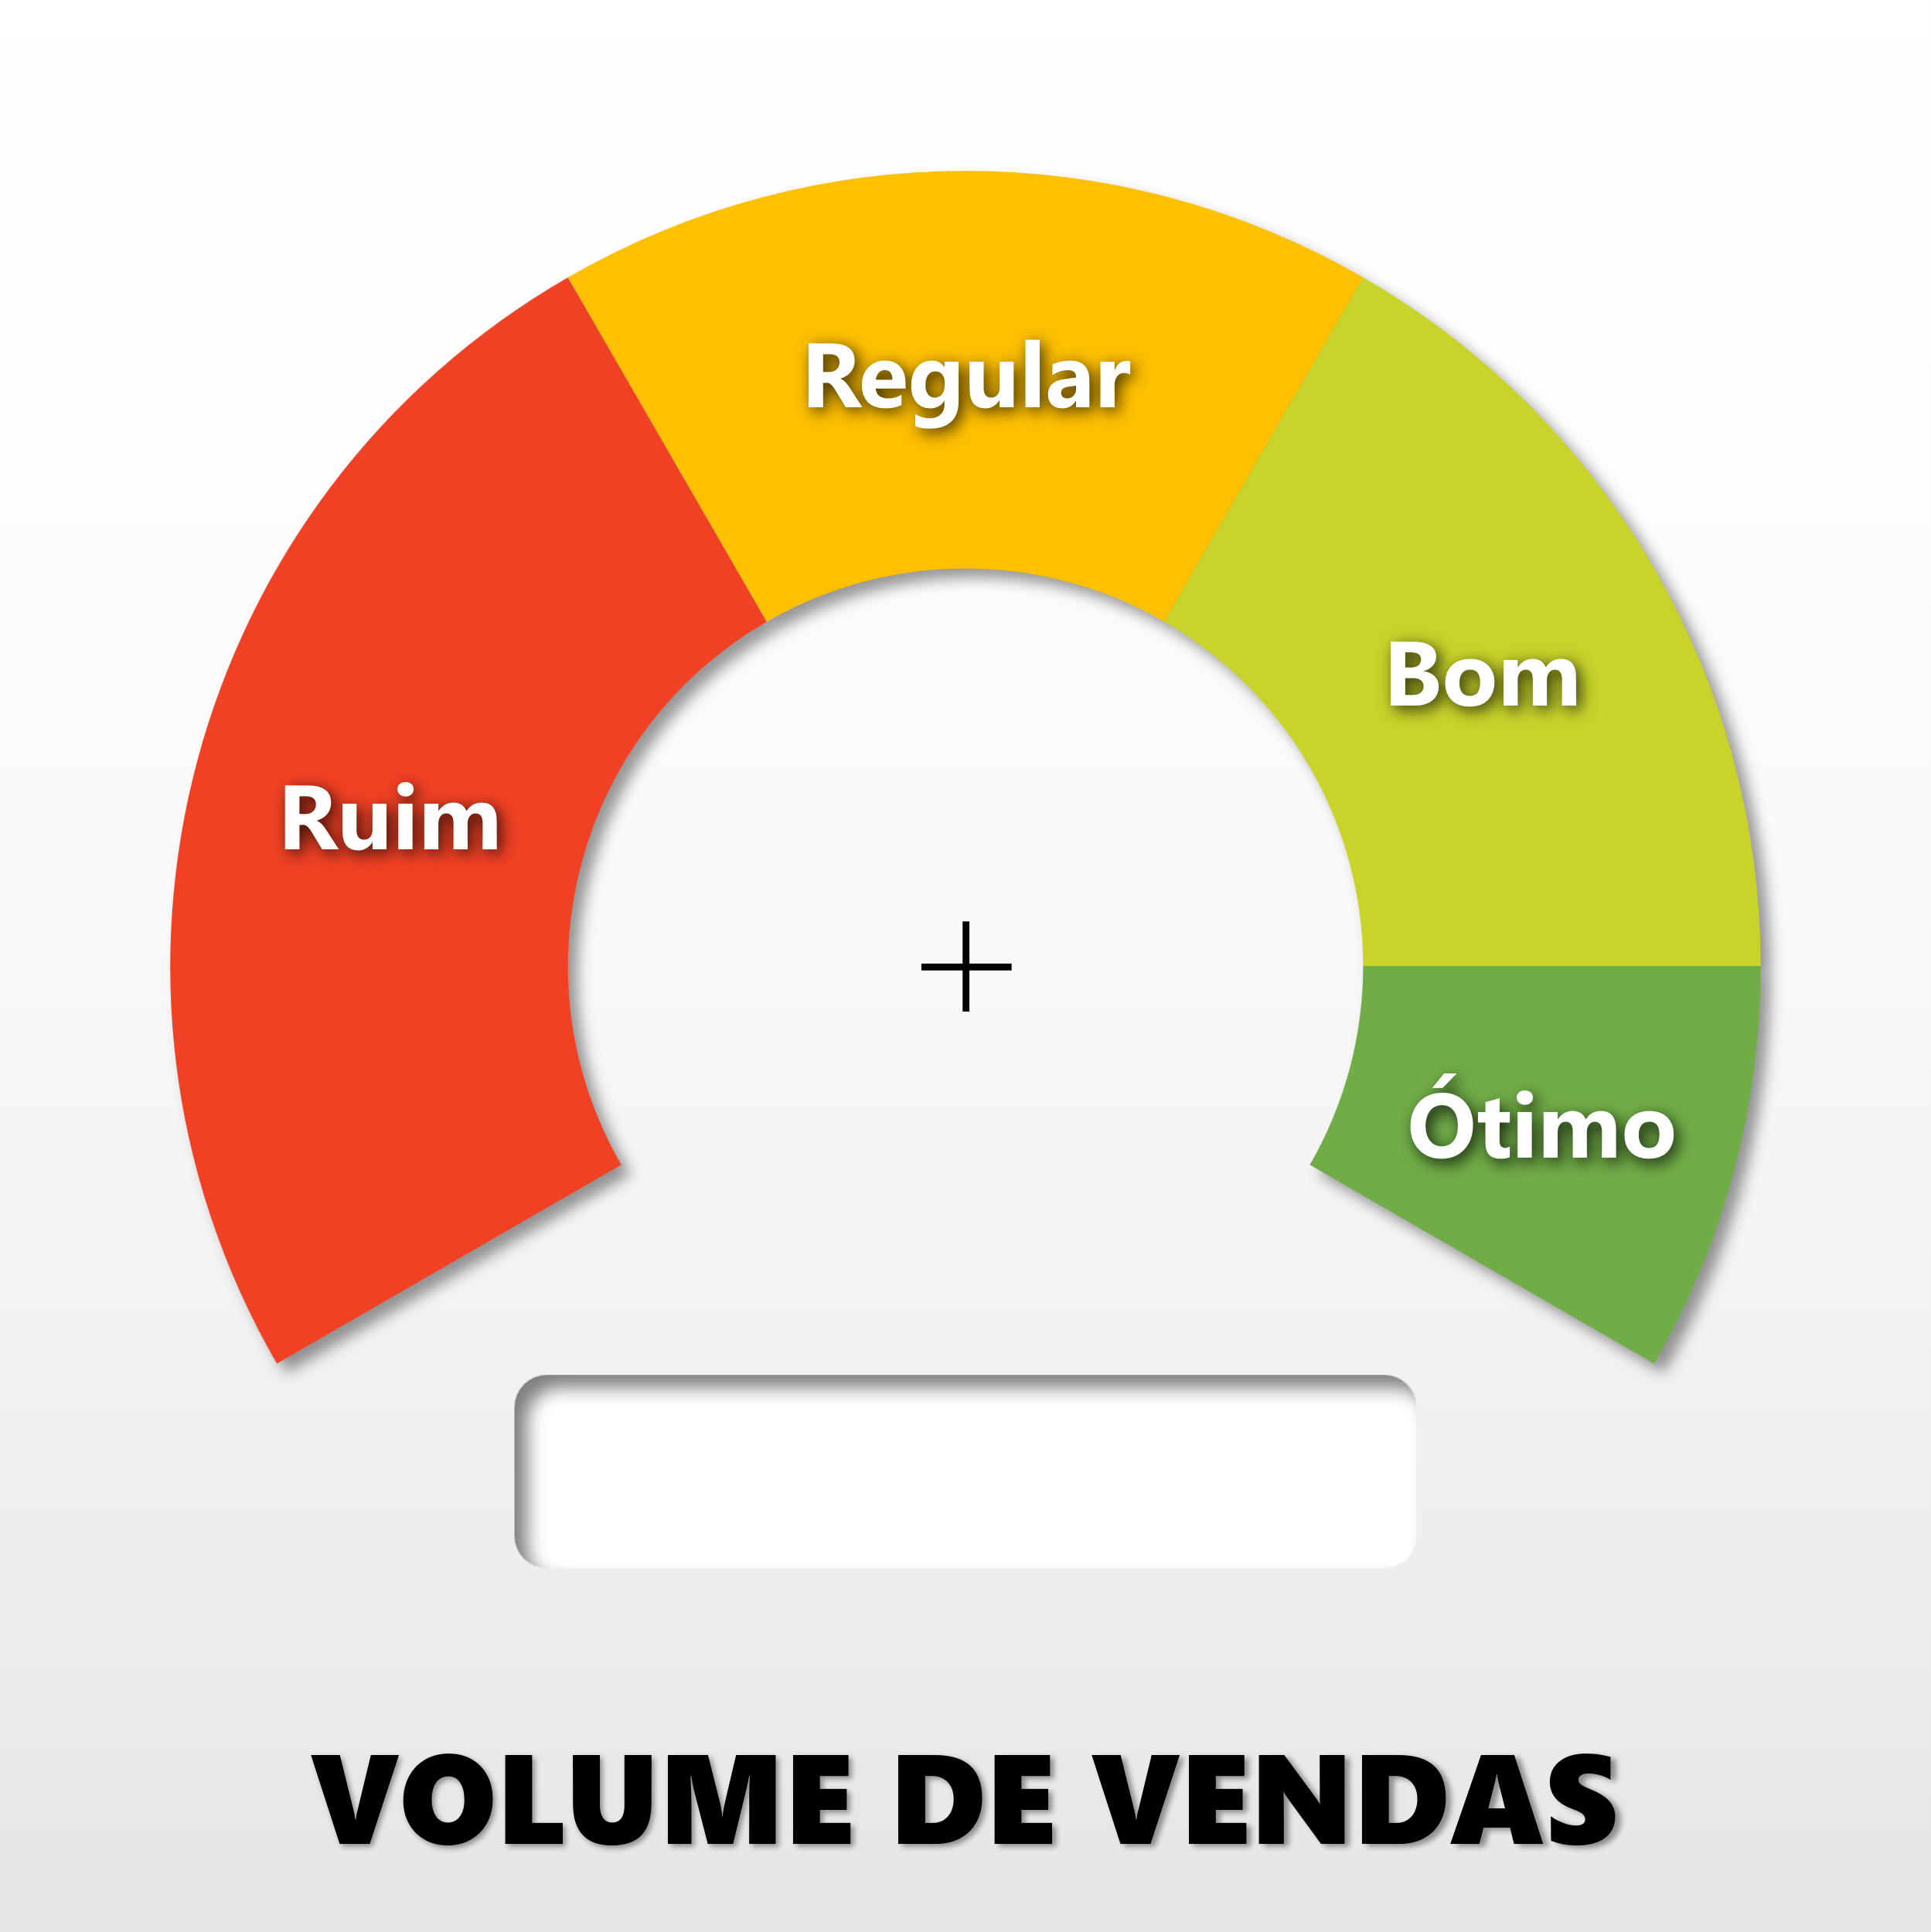
Valor | R$40,741 | R$40,741 | R$40,741 | R$40,741 | R$40,741 | R$40,741
Ponteiro | R$- | R$- | R$- | R$- | R$- | R$-
Complemento | R$109,259 | R$109,259 | R$109,259 | R$109,259 | R$109,259 | R$109,259
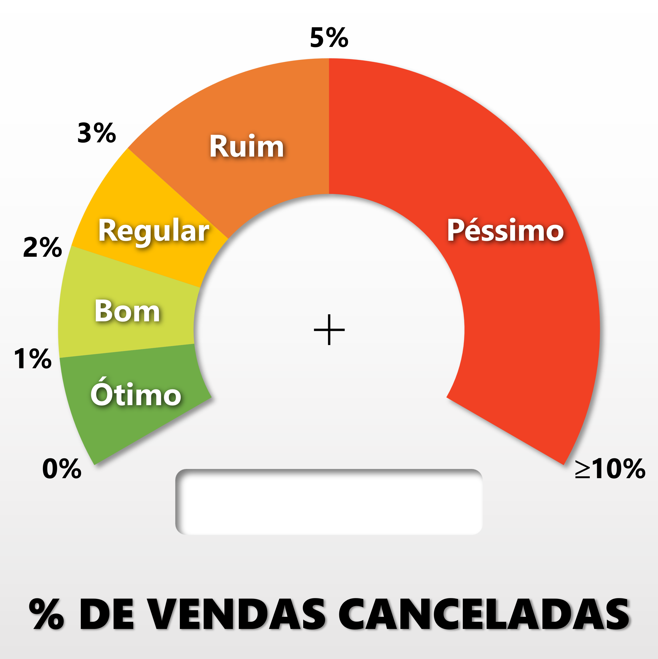
Valor | 2.70% | R$40,741 | R$40,741 | R$40,741 | R$40,741 | R$40,741
Ponteiro | 0.00% | R$- | R$- | R$- | R$- | R$-
Complemento | 12.30% | R$109,259 | R$109,259 | R$109,259 | R$109,259 | R$109,259
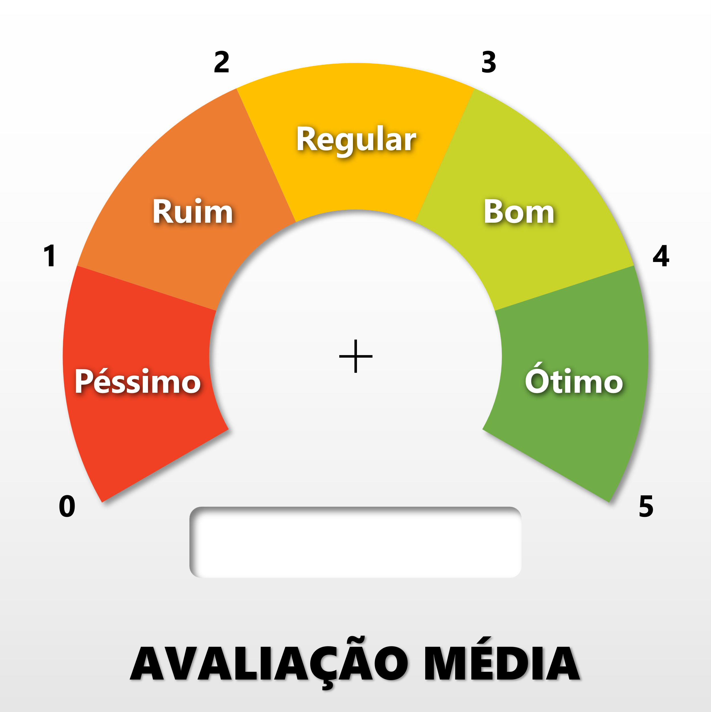
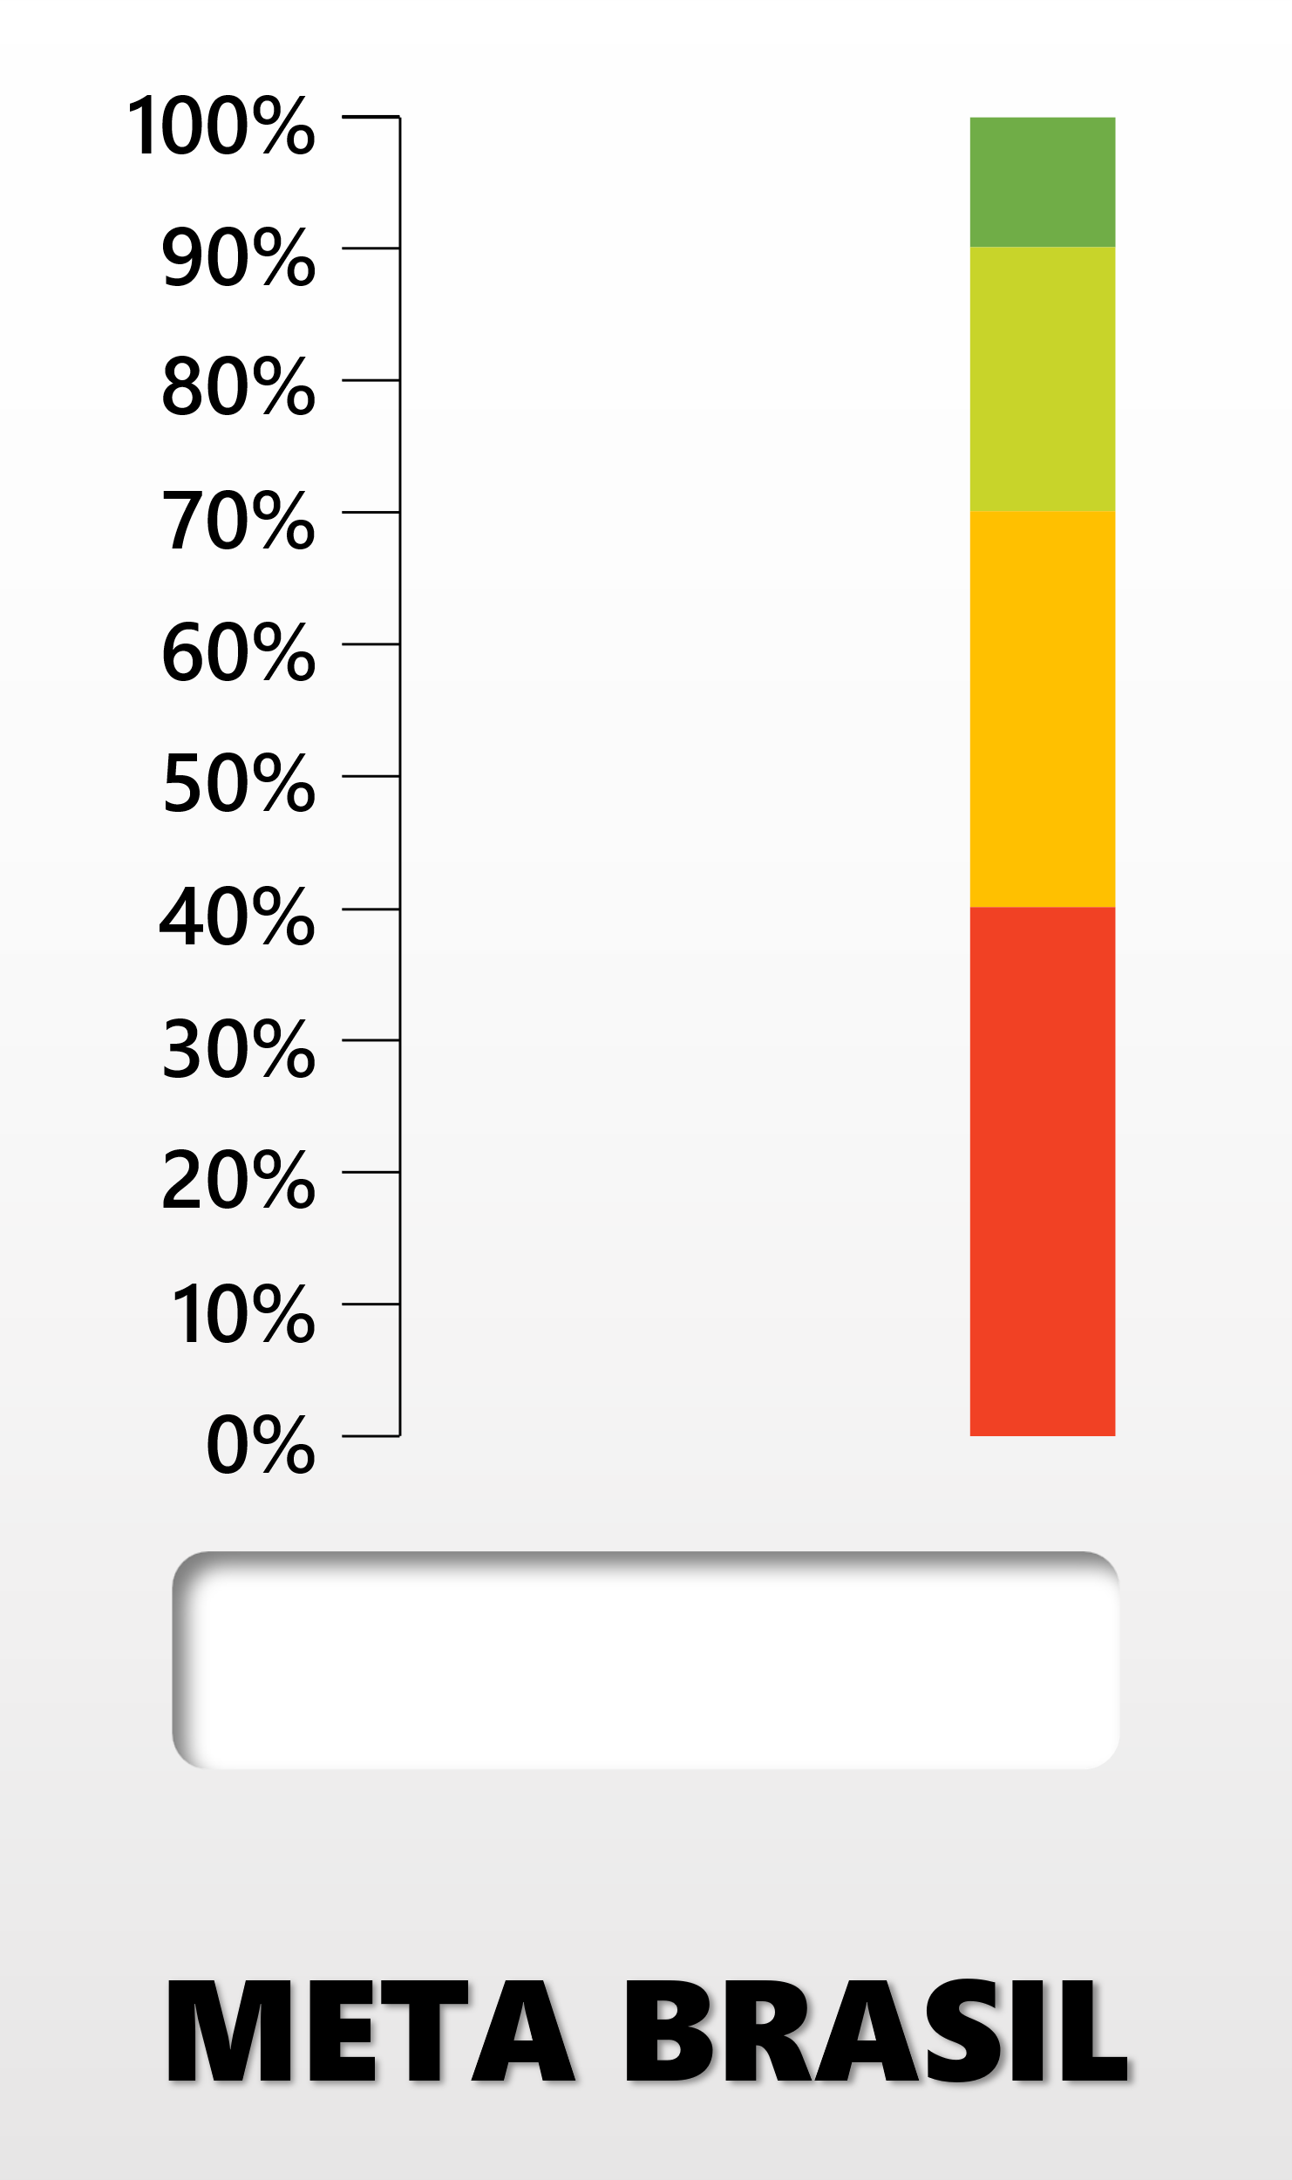
 | Valor (%) | Complemento (%)
 | 78.75% | 21.25%
Valor | 2.9 | R$40,741 | R$40,741 | R$40,741 | R$40,741 | R$40,741
Ponteiro | - | R$- | R$- | R$- | R$- | R$-
Complemento | 4.6 | R$109,259 | R$109,259 | R$109,259 | R$109,259 | R$109,259

R$40.741
2,70%
2,9
78,75%

